配送汇总
百花实验幼儿园教师鲜奶领奶表
序号 | 姓名 | 订购份数 | 2026-03-09 | 2026-03-12 | 2026-03-16 | 2026-03-19 | 2026-03-23 | 2026-03-26 | 总计
1 | 邱海燕1 | 169支 | 0 | 0 | 0 | 0 | 3 | 4 | 38 | 62
2 | 邱海燕2 | 169支 |  |  |  |  | 3 | 4 | 38 | 62
3 | 邱海燕3 | 169支 |  |  |  |  | 3 | 4 | 38 | 62
4 | 陈丽琴 | 144支 | 3 | 4 | 3 | 4 |  |  | 70 | 30
5 | 郑彩虹1 | 162支 |  |  |  |  |  |  | 38 | 62
6 | 郑彩虹2 | 162支 |  |  |  |  |  |  | 38 | 62
7 | 黄翠玲 | 100支 | 3 | 4 | 3 | 4
8 | 伍明怡 | 100支 | 3 | 4 | 3 | 4
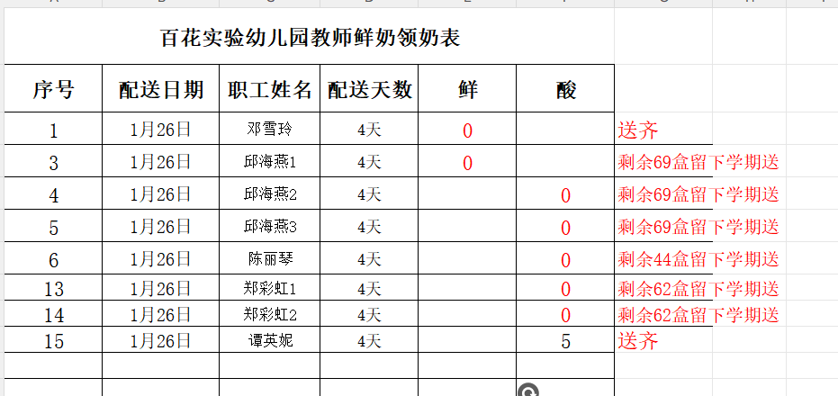
9 | 谭英妮 | 100支
10 | 谭英妮 | 100支
11 | 邓雪玲 | 100支 | 3 | 4 | 3 | 4
12 | 李慧珍 | 100支 | 3 | 4 | 3 | 4
13 | 陈丽琴 | 100支 | 未开始送
14 | 谭丽华 | 100支 | 3 | 4 | 3 | 4
15 | 黄秋燕 | 100支 |  |  | 3 | 4

